ТС-0009
ID | ТС-0009
Reporter: | Nazar Antoniuk | Assignee: | <Developer> | Status: | New
Type: | Functional | Severity: | Major | Priority: | Medium
Environment: | Версія 132.0.6834.159 (Офіційне складання) (64-розрядна версія)
Summary: | При кліці на кнопку 'Checkout' відбувається перехід на сторінку з формою для заповнення інформації користувача, навіть якщо кошик порожній
Description:

Pre-conditions:
1 | Користувач увійшов у систему
2
3
Steps to reproduce:
1 | Натиснути на кнопку "Кошик" у правому верхньому куті сторінки
2 | Натиснути на кнопку "Checkout"
3
4
5
Actual result:
При кліку на кнопку "Checkout" користувач перейшов на сторінку з формою для заповнення інформації для купівлі продукту

Expected result:
Користувач знаходиться на сторінці "Кошик", при кліку на кнопку "Checkout" висвічується повідомлення про помилку "Кошик є порожній"

Attachments: | 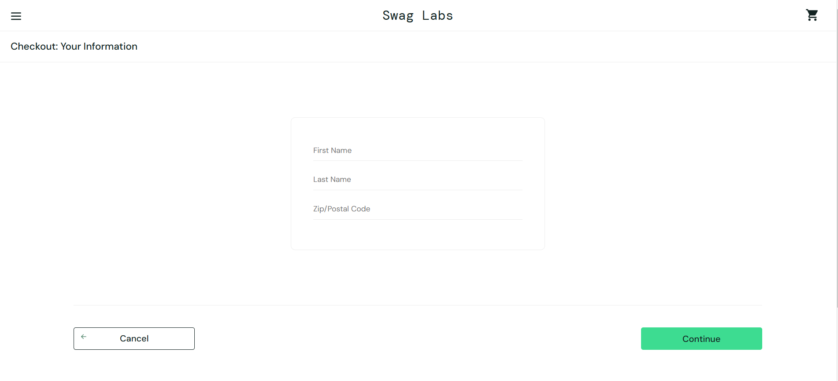
Additional info:

Sort-dropdown
ID | Sort-dropdown
Reporter: | Nazar Antoniuk | Assignee: | <Developer> | Status: | New
Type: | Functional | Severity: | Minor | Priority: | Low
Environment: | Версія 132.0.6834.159 (Офіційне складання) (64-розрядна версія)
Summary: | Не здійснено відображення спадаючого списку при натисканні на стрілку "Вниз"
Description:

Pre-conditions:
1 | Користувач увійшов у систему
2
3
Steps to reproduce:
1 | Натиснути на стрілку "Вниз" у спадаючому списку сортування товару
2
3
4
5
Actual result:
Список спадає вниз тільки при натисканні на вид сортування ("Name (Z to A)")

Expected result:
Список спадає вниз для сортування товару та стрілка змінює свій напрямок "Вгору"

Attachments: | 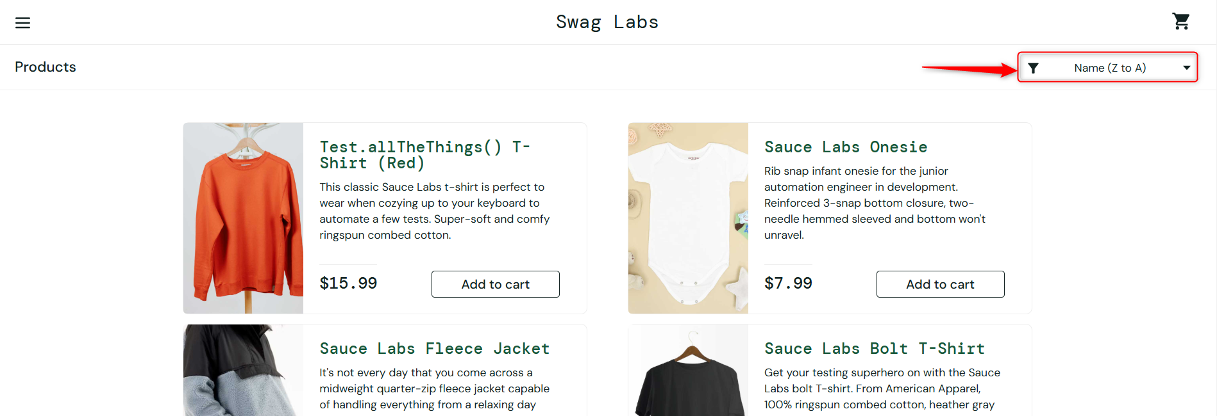
Additional info:

